关系图
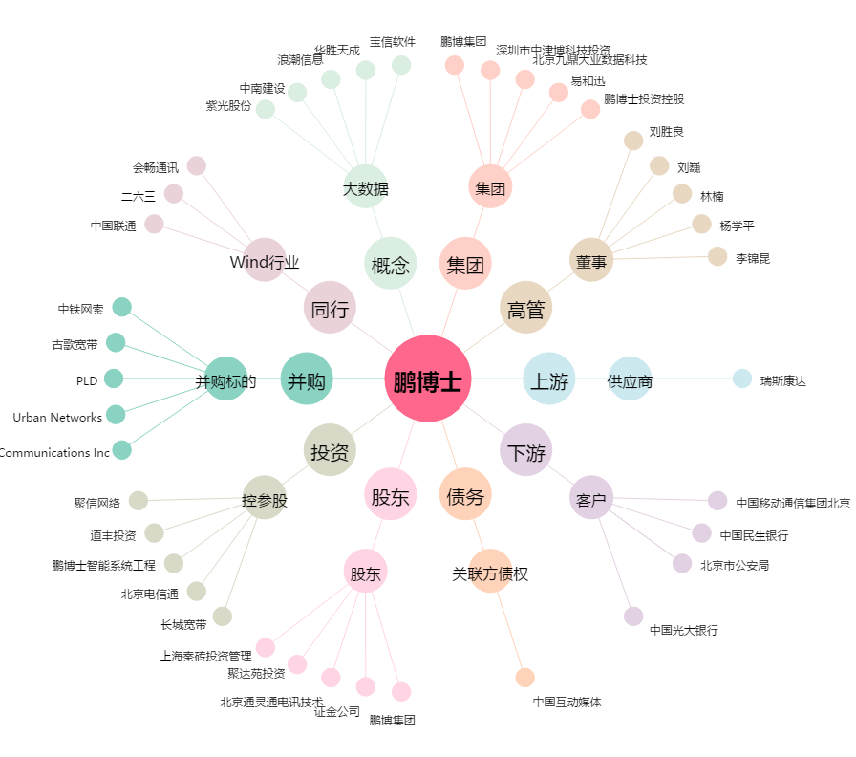
鹏博士[600804.SH] - 关系概览图

